직원1
시간 | 요소
 | https://www.youtube.com/watch?v=RVIyecVViZo

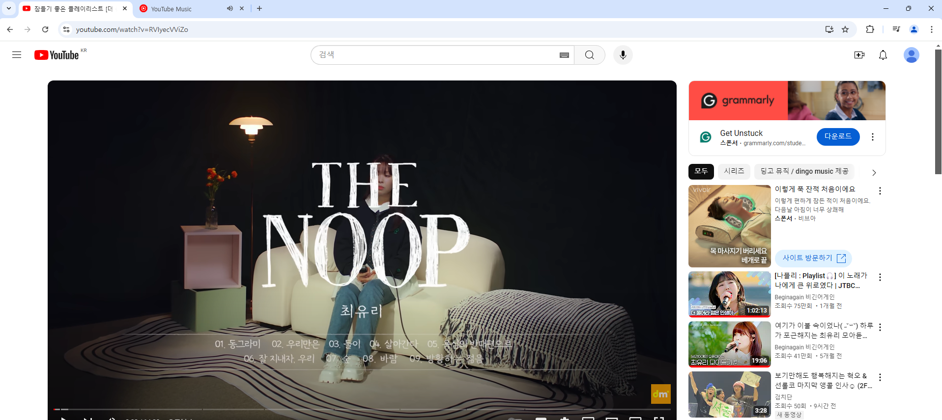
노래가 아님
첨부2

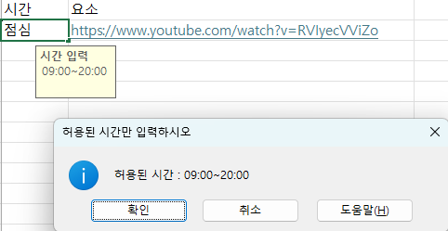
첨부1
자체 문제점
엑셀 자체적으로 시간대 제한은 안됨 → 프로그램 자체적으로 허용 시간 외 무시

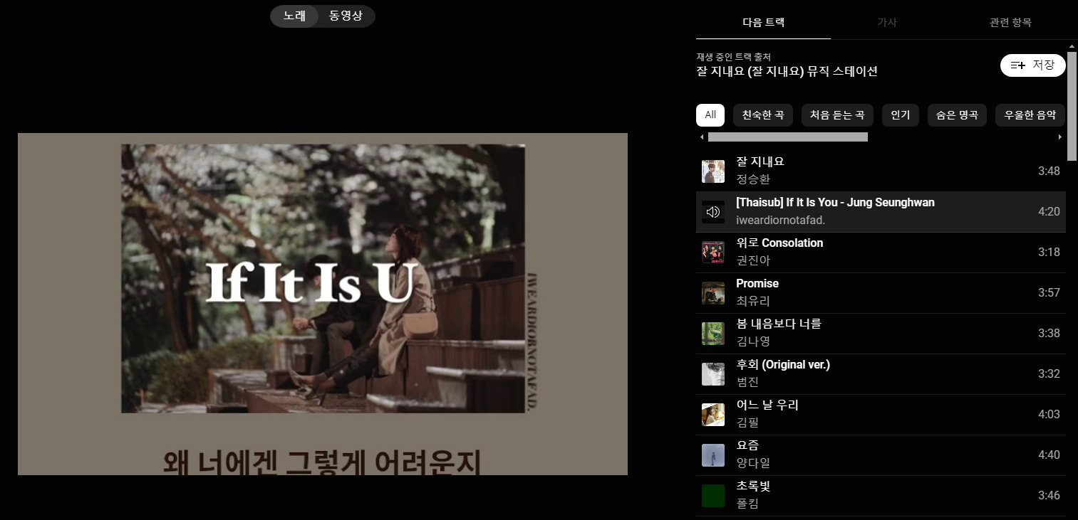
첨부3
정승환 잘 지내요 재생 시 나오는 목록

